상품제안서
부드러운쿠션 미끄럼방지 슬리퍼(주문제작) | 상품코드: S41578

 |  |  |  |  |  |  | 02-713-8555 | www.synergygift.co.kr
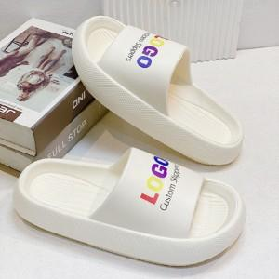

【상세/제작정보】 | <p><span style="font-size: 14pt;">※ 기본수량 미만 발주 진행시 별도 문의 바랍니다.</span></p><p><span style="font-size: 14pt;">※ 운임비 별도 발생 됩니다.</span></p>

【인쇄/포장옵션】 | 컬러3도, 단색1도 / OPP(비닐)

【공급단가】 | 수량 | 100~ | 300~ | 500~ | 1,000~ | 3,000~
*VAT별도 | 단가 | 8,970원 | 8,480원 | 8,070원 | 7,860원 | 7,720원

【상품 URL】 | https://www.synergygift.co.kr:443/src/goods_detail.php?gdno=41578

